エビデンス
１、画面初期化

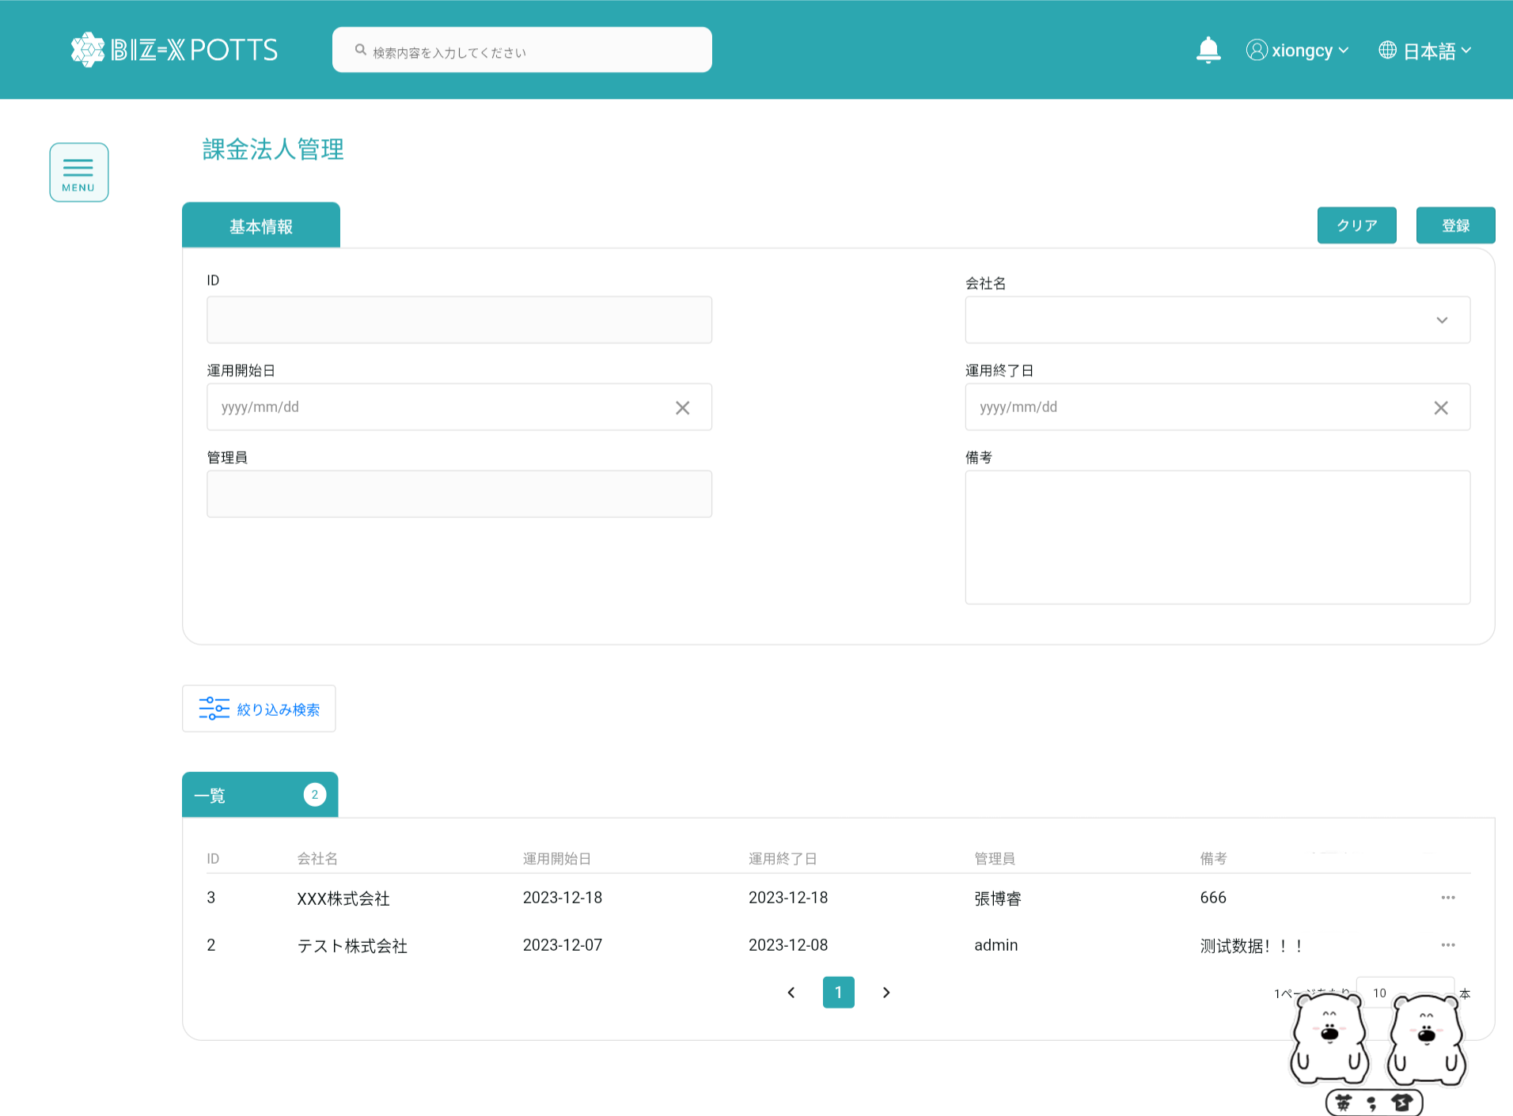

２、画面検索条件
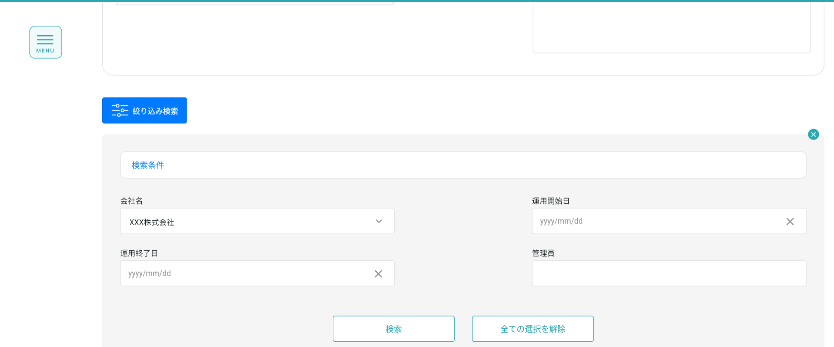

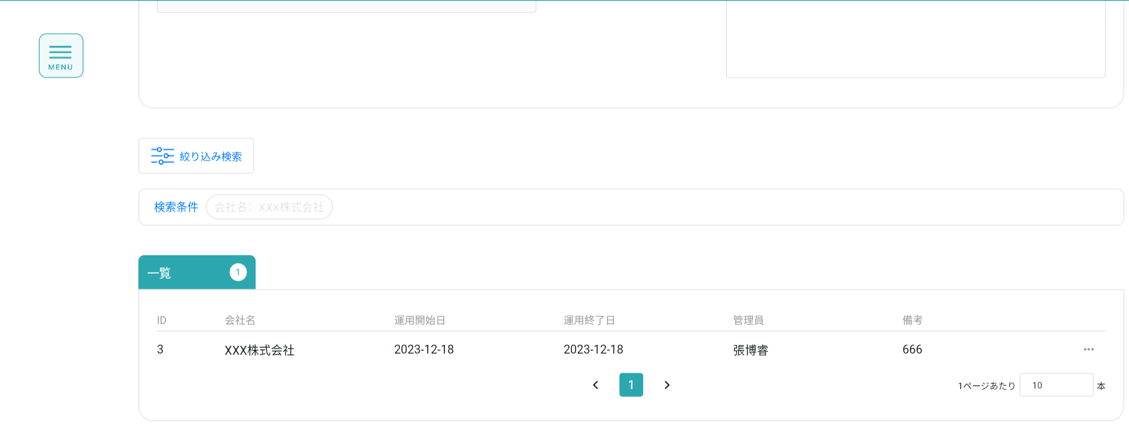

検索条件

テーブルデータ検索条件に基づいて表示をフィルタする

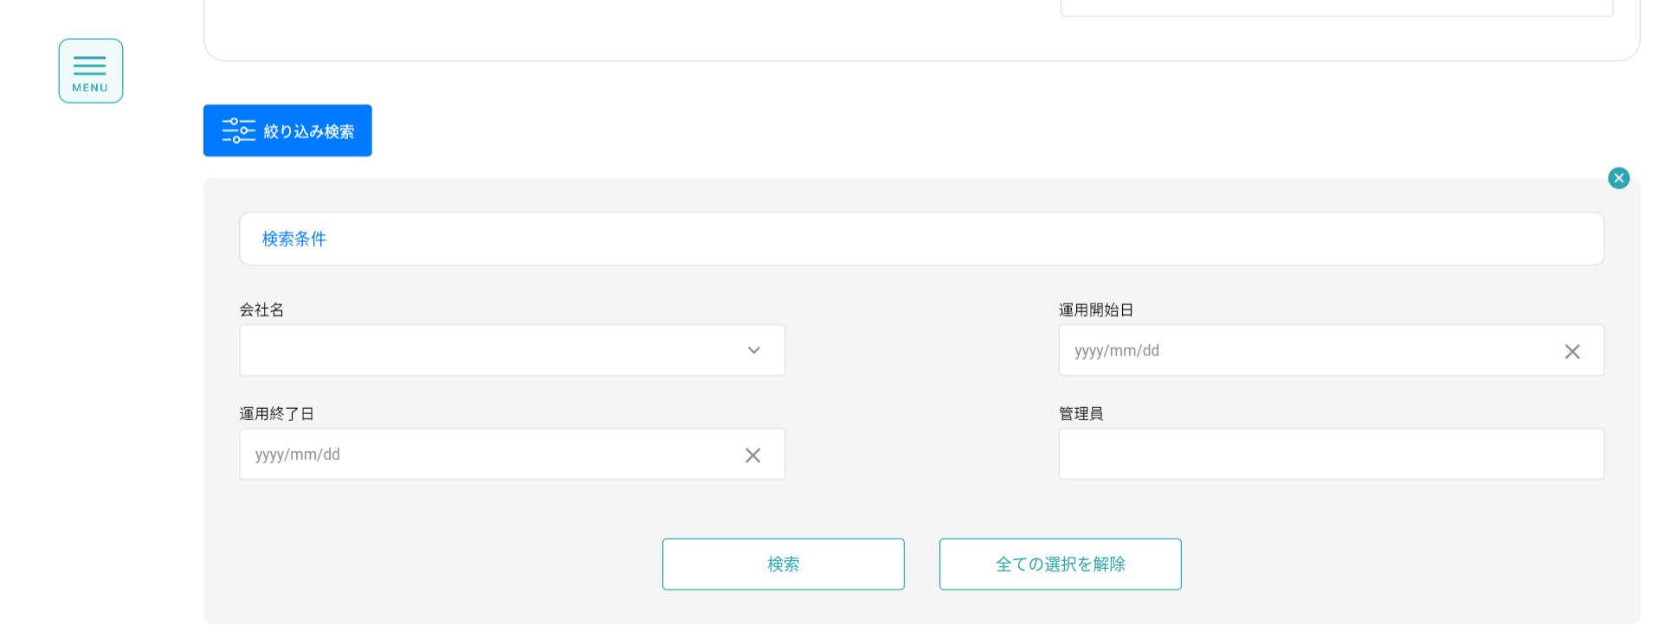

フォーム情報を記入し、運用会社レコードを作成する
３、登録
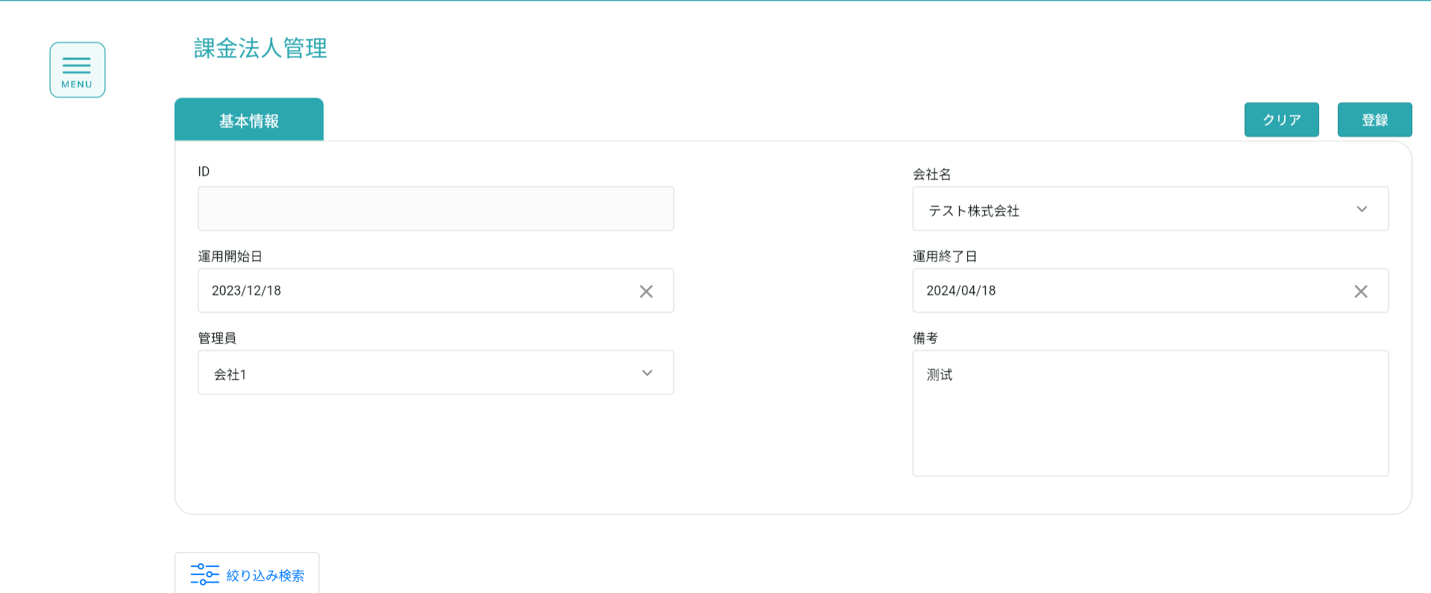

作成に成功すると、フォームが空になり、作成されたレコードがテーブルに表示されます
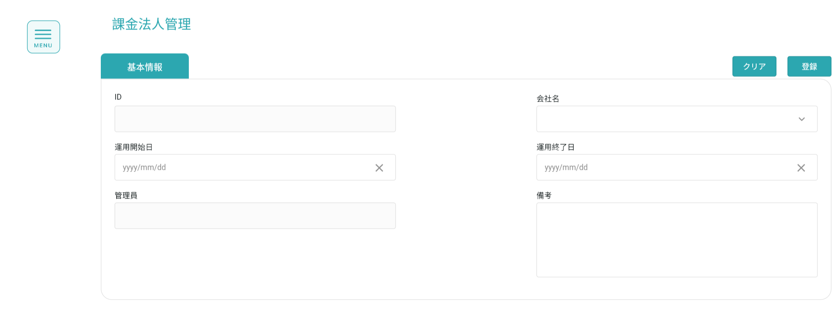

登録前

登録後

４、明細
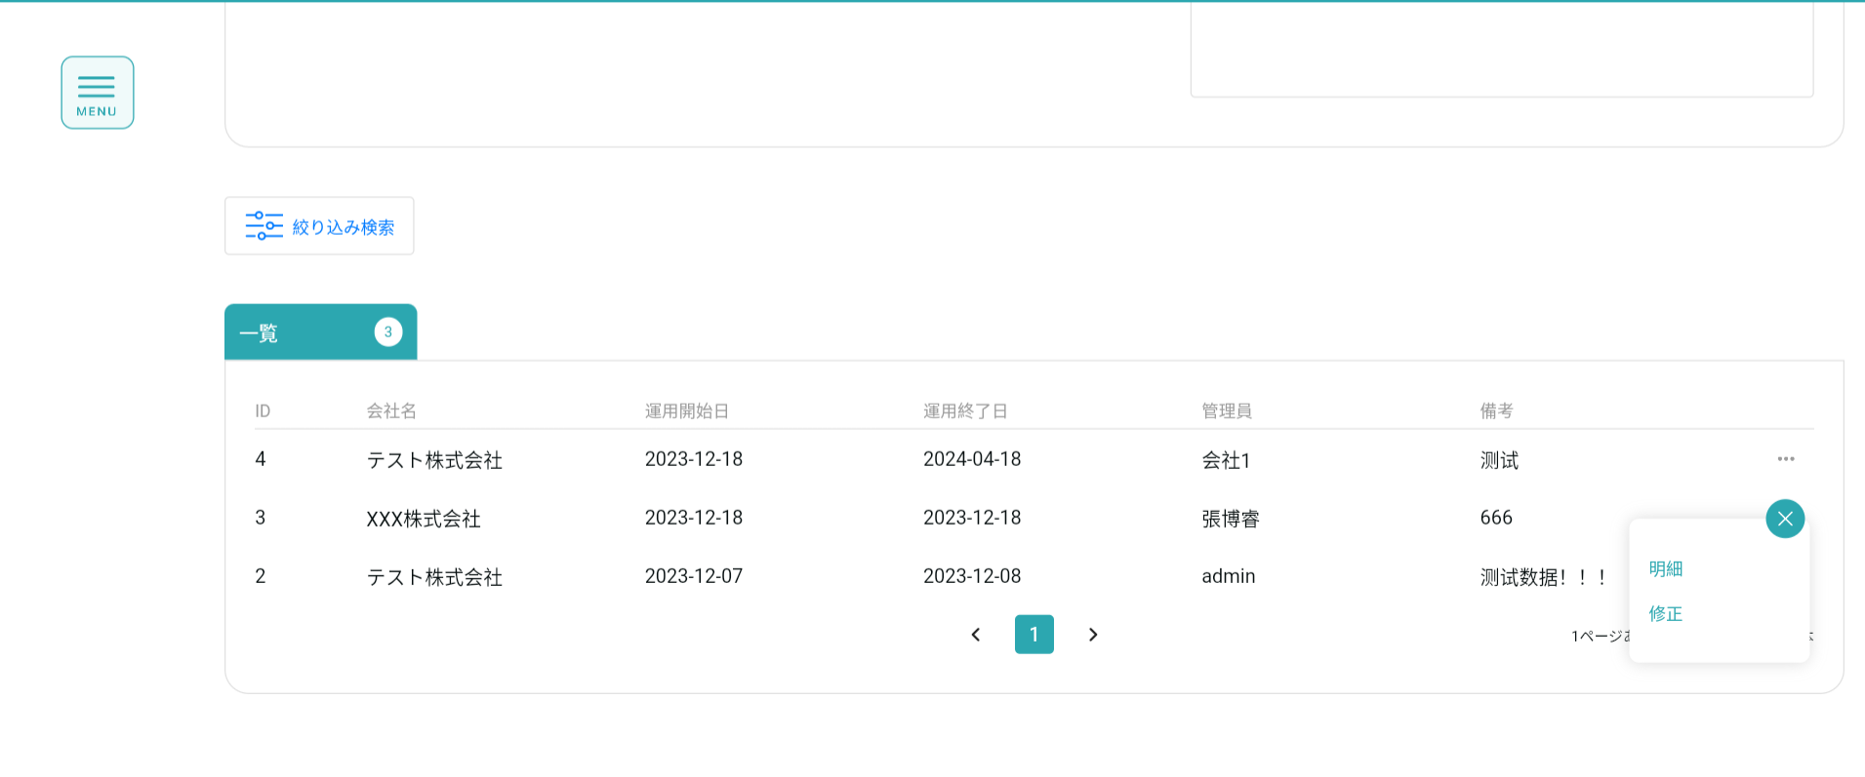

詳細を表示する場合、作成ボタンはクリックできず、フォーム情報は変更できません
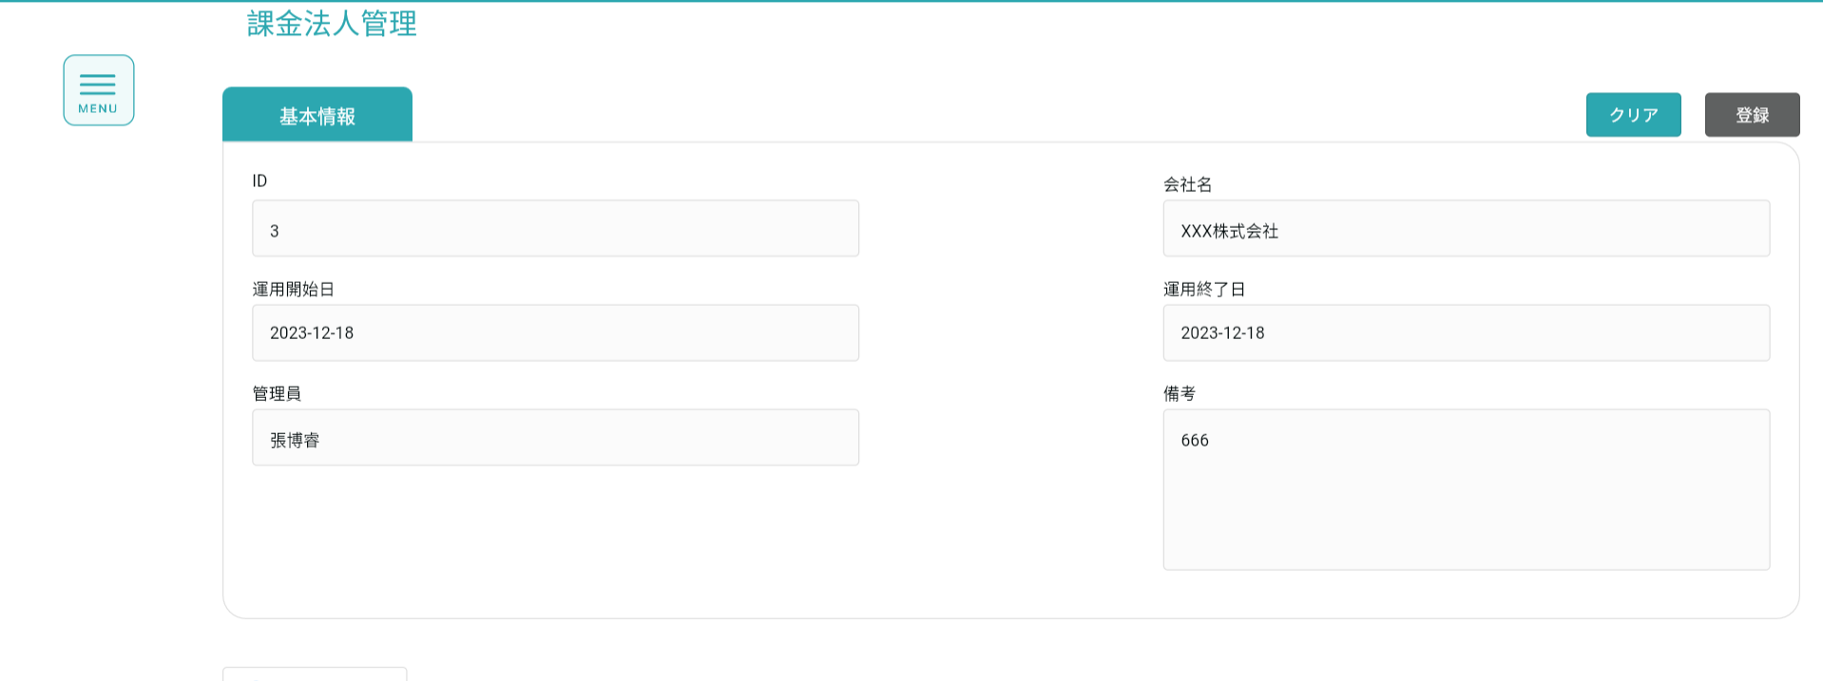

5、修正

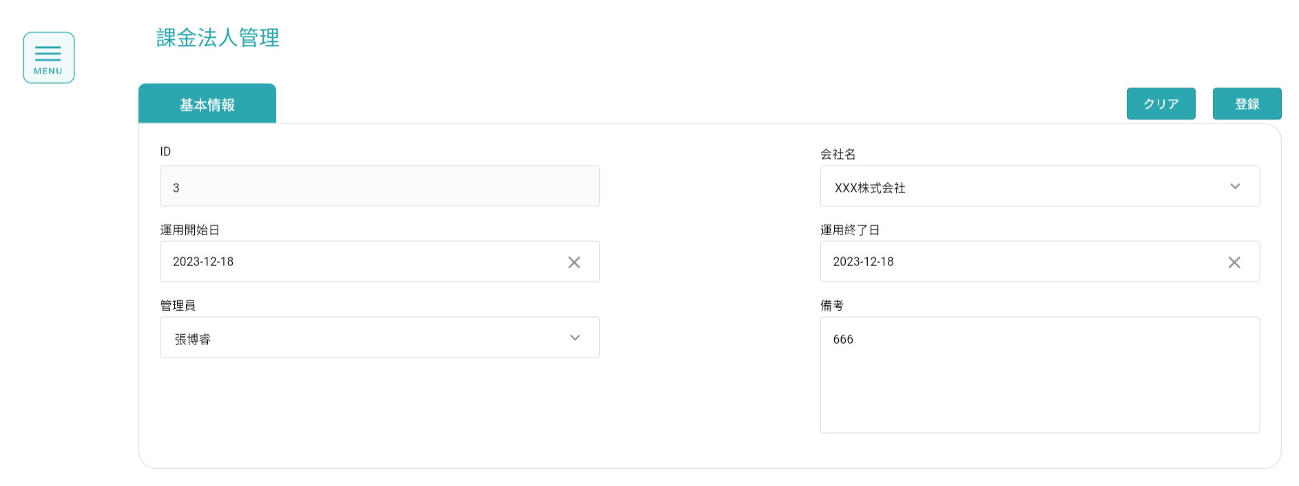
変更するデータを選択するとフォームに表示されます

フォーム情報の修正が完了したらボタンをクリックして修正

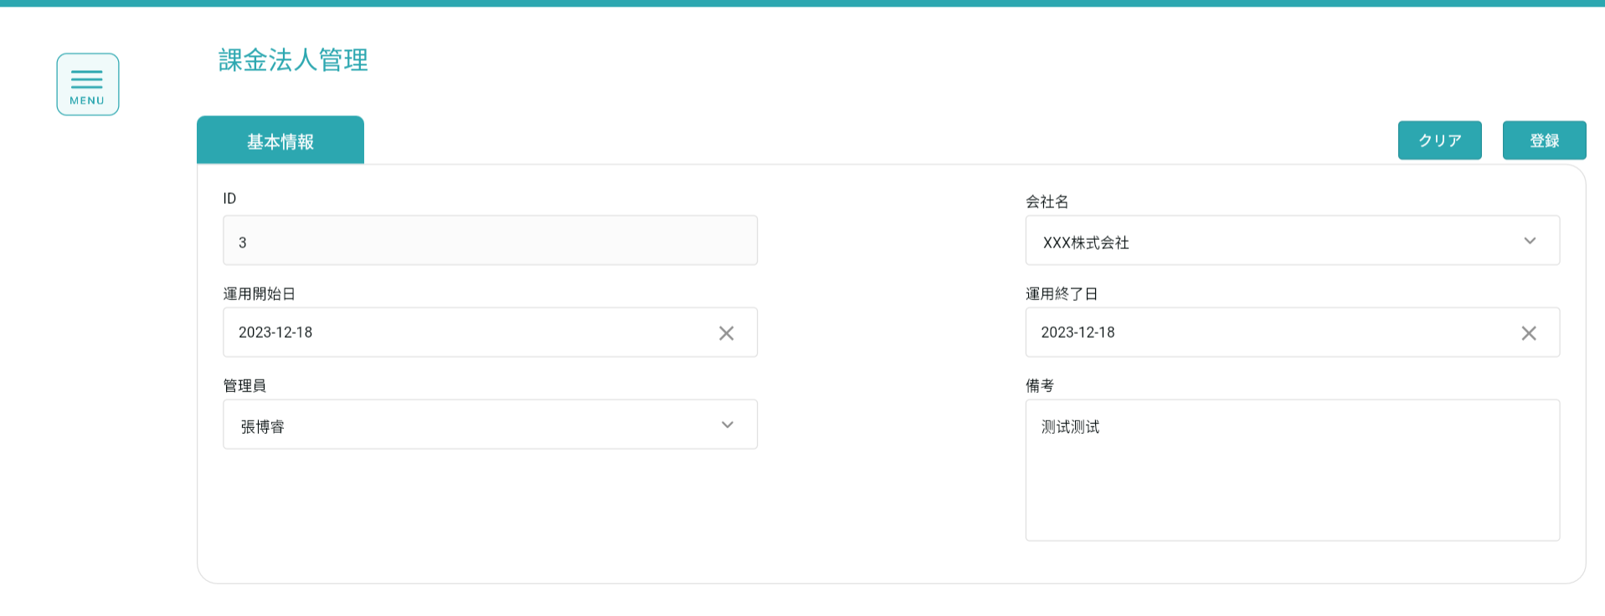

修正前

修正後

